Krycí list
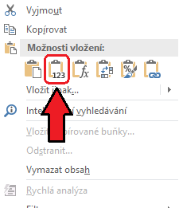
Příloha k Žádosti o dotaci v Programu podpory sportu a tělovýchovy v hlavním městě Praze pro rok 2021 - jmenný seznam účastníků projektu

Opatření I. Systémový rozvoj sportu dětí a mládeže

Pokyny k vyplňování dokumentu:
V celém dokumentu vyplňujte pouze takto zeleně označené buňky.
Vyplňte všechny čtyři následující listy.

Název žadatele: | Pražský svaz karate z.s.
IČO žadatele: | 67983413
Název realizátora:
IČO realizátora:

Velikost členské základny se vypočítává automaticky dle vyplněných listů se seznamy členů.

Členská základna (pouze bezchybně vyplněné zápisy) | Svazové soutěžní | Svazové nesoutěžní | Nesvazové | Celkem členů | Trenéři | Počet chybných zápisů
6-10 let | 0 | 0 | 0 | 0 | 0 | 0
11-15 let | 0 | 0 | 0 | 0 | 0 | 0
16-18 let | 0 | 0 | 0 | 0 | 0 | 0
Celkem | 0 | 0 | 0 | 0 | 0 | 0

Nápověda: Pro hromadné kopírování dat z jiného souboru použijte kliknutí pravým tlačítkem myši a vyberte funkci "Vložit hodnoty", viz. obrázek:

